一般経費
プロジェクト： |  |  | 社内管理システム |  |  |  |  |  |  | 年月日： | 2022/6/08
機能ID： |  |  | P006 |  |  | 機能名称： | 一般経費 |  |  | 作成者：
申請画面： |  |  |  |  |  |  |  |  | テーブル：

発生日：
2022/6/28
金額：
20000
￥
担当者：
郭 煥光
 |  |  |  |  |  |  |  |  |  | 経費管理
 |  |  |  |  |  |  |  | 2期以後、横並びに、行追加ボタン
 |  |  |  | Select
用途：
 |  |  |  | Select
場所：
接待交際費

XXXX
ステータス：
申請/承認
 |  |  |  |  | Select
精算タイプ：
現金/口座
 |  |  |  |  |  | Select
精算ステータス：
未精算/精算
 |  |  |  |  |  |  | Select
精算日：
2022/6/28

備考：
○○○○

 | ★ | 既存の上に、機能追加
 |  | ①マスタ化
 |  | ②証跡管理（アップロード/ダウンロード機能）

20250905
改善１：

 | ①タイトル 名の変更 |  |  | ４か５文字まで？

 | ②データ：
 |  | 年月表示変更 YYYY/MM/DD
 |  | 金額 123,456 式、小数点なし。

 | ③幅調整
改善2：
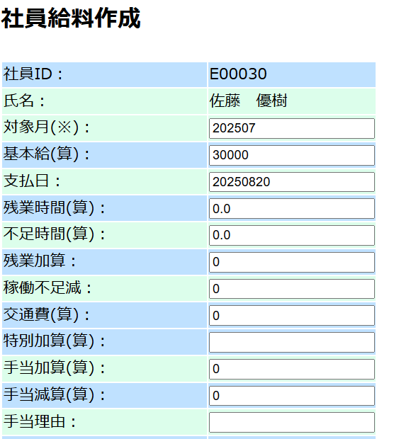

 | ①データ：
 |  | 年月表示変更 YYYY/MM/DD
 |  | 金額 123,456 式、小数点なし。

 | ②自動計算と微妙に違う。

改善3：

 | ①データ：
 |  | 金額 123,456 式、小数点なし。

 | ②検索種類追加
 |  | 期間検索： |  | From：YYYYMMDD～YYYYMMDD
 |  | 経費種別件検索
 |  |  |  | 経費種別 |  | 名称 | 検索

改善4：
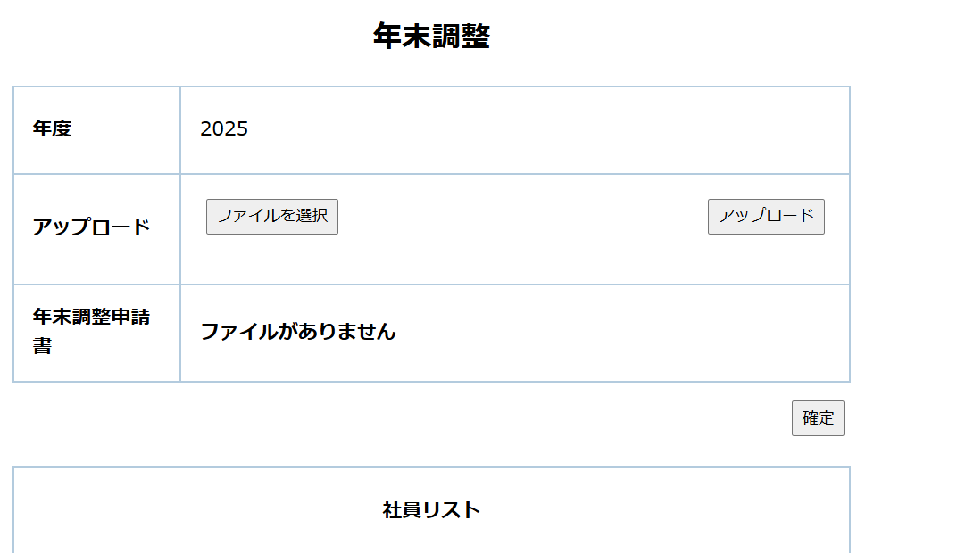

 | ファイルアップロードをm_fileに管理する

 | fileTypeCode | fileTypeName | fileTypeAbbrName | saveFolder | delFlg | insertDate | updateDate
 | 01 | 経費管理 | 経費管理 | C:\work\file | 0 | 2025-08-21 | 2025-08-21
 | 02 | 年末調整 | 年末調整 | C:\work\file\nenTyosei | 0 | 2025-08-21 | 2025-08-21

